Sheet1
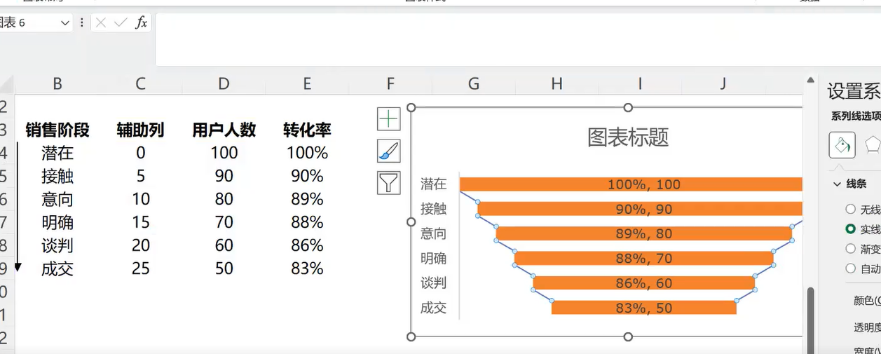
销售漏斗图
销售漏斗
阶段 | 占位 | 用户数 | 转化率 | 总体转化率
潜在 | 0 | 100 | 100.00% | 100%
接触 | 5 | 90 | 90.00% | 90%
意向 | 10 | 80 | 88.89% | 80%
明确 | 15 | 70 | 87.50% | 70%
谈判 | 20 | 60 | 85.71% | 60%
成交 | 25 | 50 | 83.33% | 50%

1. 需要添加占位的辅助列，计算公式为：[总量(绝对引用) - 当一项]/2
2. 纵坐标轴逆序
3. 数据来源，确保系列用户数在下方（堆积条形图左边）
4. 占位的系列填充无色，框无色。
5. 添加数据标签，标签的值选择转化率列
6. 添加图表元素，添加系列线(斜率）

